EVENTOS
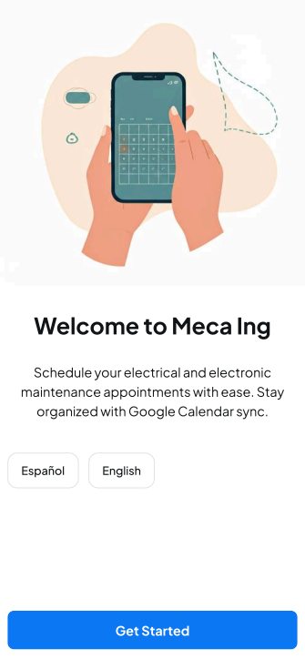
EVENTOS Y SECUENCIAS DE ACCIONES A REALIZAR
MockUp | Evento | Acción (patrón Observer) | Error | VISTA | CONTROLADOR Objetos/Metodos | MODELO (Datos) | CONSULTAS
- | OnLoad (carga inicial)
 |  |  |  | mostrar pantalla 1
 | onClick btn Español
 |  | Cambia de idioma al Español |  | permanece en pantalla 1

 | onClick btn Ingles
 |  | Cambia de idioma al Ingles |  | permanece en pantalla 1
 | onClick btn Get Started
 |  | Lo llevara a la siguiente pantalla |  | dirigir hacia pantalla 2
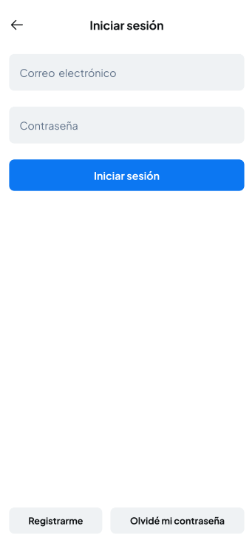
 | OnLoad (Iniciar Sesion)
 |  |  |  | mostrar pantalla 2
 | onClick Email
 |  | Puede ingresar el correo electronico ya registrado | Si no llega a tener un correo registrado, le votara un error el cual lo tendra en esa misma pantalla | permanece en pantalla 2 | Consultar con BD OK no OK | INICIAR SESION -Email -Password
 | onClick Password
 |  | Puede ingresar la contraseña ya registrada | Si no llega a tener una contraseña registrada, le votara un error el cual lo tendra en esa misma pantalla | permanece en pantalla 2 | Consultar con BD OK no OK | INICIAR SESION -Email -Password

 | onClick btn Iniciar sesion
 |  | Lo llevara a la siguiente pantalla | Si no llega a tener ninguna cuenta registrada, le votara un error diciendo "cuenta no encontrada/no registrada" | dirigir hacia pantalla 3 | Consultar con BD OK no OK | INICIAR SESION -Email -Password

 | onClick btn Registrarme
 |  | Lo llevara a la pantalla para que pueda registrarse si no lo ha hecho antes |  | dirigir hacia pantalla R2 | Ingresara los datos a una BD | llena los campos: INICIAR SESION -Email -Password

 | onClick btn Olvide mi contraseña
 |  | Lo llevara a la pantalla para poder recuperar su contraseña |  | dirigir hacia pantalla O2 | ingresara un correo electronico para recuperar su contraseña
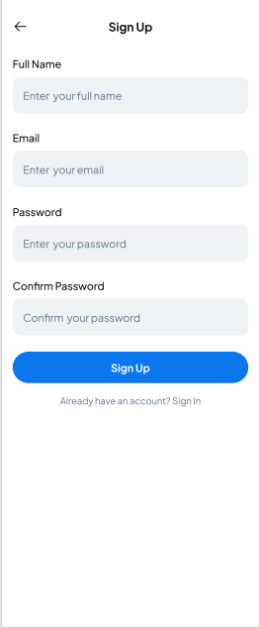
 | onLoad (Registrarme)
 |  |  |  | mostrar pantalla R2

 | onClick Full name
 |  | Podra ingresar su nombre para que quede registrado |  | permanece en pantalla R2 | Se agregara a una base de datos

 | onClick Email
 |  | podra ingresar un Emal para poder iniciar sesion e ingresar a la app |  | permanece en pantalla R2 | Se agregara a una base de datos

 | onClick Password
 |  | Podra ingresar una contraseña para poder iniciar sesion e ingresar a la app |  | permanece en pantalla R2 | Se agregara a una base de datos

 | onClick Confirm Password
 |  | Se tendra que confirmar la contraseña ingresada anteriormente para validar su registro |  | permanece en pantalla R2 | Se confirmara con la contrasña ingresadad en la base de datos

 | onClick bttn Sign Up
 |  | Lo llevara a la pantalla 2 dejandote iniciar sesion con los datos ya registrados |  | dirigir hacia pantalla 2

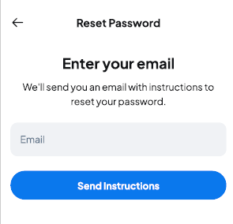
 | onLoad (Olvide mi Contraseña)
 |  |  |  | mostrar pantalla O2

 | onClick Email
 |  | Lo dejara ingresar un correo electronico, el cual le llegara la informacion para poder recuperar su contraseña | Si no llega a encontrarse un correo en la base de datos, no se podra recuperar la contraseña | Permanecer en pantalla O2 | Se encontrara en la BD el correo escrito

 | onclick btn Send Instructions
 |  | El boton lo dejara seguir con su recuperacion de su contraseña |  | dirigir hacia pantalla 2
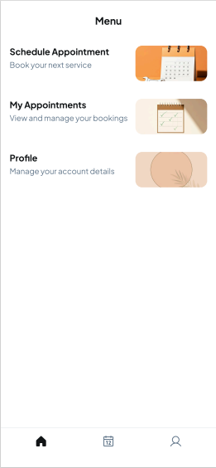
 | onLoad (Menu)
 |  |  |  | mostrar pantalla 3

 | onClick Schedule Appointment
 |  | El boton lo llevara a el calendario para poder generar fecha, hora y tipo de servicio de su cita |  | dirigir hacia pantalla A2

 | onClick My Appointment
 |  | El boton lo llevara a sus citas ya programadas y las que ya pasaron, para poder acordarle sus citas |  | dirigir hacia pantalla C2

 | onClick Profile
 |  | El boton lo llevara a su perfil para que pueda verificar su informacion |  | dirigir hacia pantalla P2
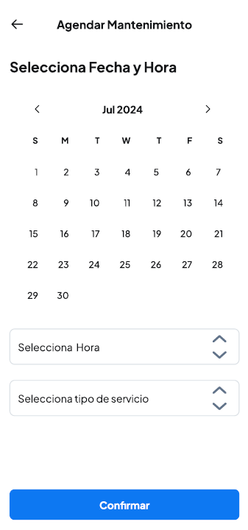
 | onLoad (Agendar Mantenimiento)
 |  |  |  | mostrar pantalla A2

 | onClick Selecciona Hora
 |  | El boton lo llevara para seleccionar la hora de su cita |  | permanecer en pantalla A2

 | onClick Selecciona tipo de servicio
 |  | Ell boton lo llevara para seleccionar el tipo de servicio que desea agendar |  | permanecer en pantalla A2

 | onClick Confirmar
 |  | El boton confirmara su cita y la agendara en la BD |  | dirigir hacia pantalla A3
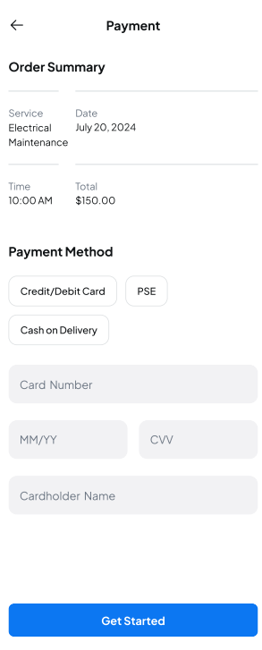
 | onLoad (Payment)
 |  |  |  | mostrar pantalla A3

 | onLoad Order Summary
 |  | Con esta funcion, se le sumara toda su orden para generarle el total al pagar |  | permanece en pantalla A3

 | onLoad Payment Method
 |  | Con los botones que aparecen en este apartado, usted podra especificar el metodo el cual usted desea pagar |  | permanece en pantalla A3

 | onClick btn Credit/Debit Card
 |  | Con este boton usted pedira la opcion de pagar con tarjeta de credito o debito |  | permanece en pantalla A3

 | onClick btn PSE
 |  | Con este boton udtes pedira la opcion de pagar en formato PSE |  | permanece en pantalla A3

 | onClick btn Cash on Delivery
 |  | Con este boton usted pedira la opcion de pagar en efectivo contra entrega |  | permanece en pantalla A3

 | onClick btn Get Started
 |  | Con este boton le confirmara y agendara su cita en la base de datos |  | dirigir hacia pantalla 3
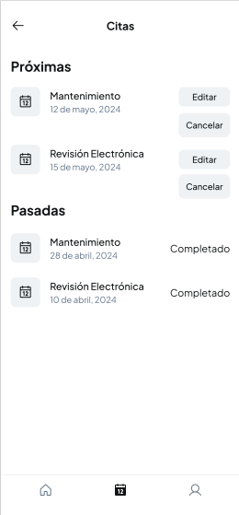
 | onLoad (Citas)
 |  |  |  | mostrar pantalla C2

 | onLoad Proximas
 |  | En este apartado se apreciaran las proximas citas para que el cliente las pueda visualizar y tenerlas presente |  | permanece en pantalla C2

 | onClick btn Cancelar
 |  | Con este boton usted podra cancelar la cita la cual usted agendó y se eliminara de la base de datos |  | permanece en pantala C2

 | onClick btn Editar
 |  | Con este boton usted podra editar su cita, dependiendo de su necesidad con el servicio |  | permanecer en pantalla C2

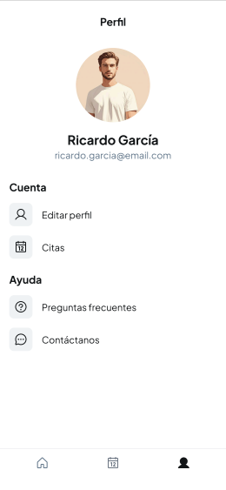
 | onLoad (Perfil)
 |  |  |  | mostrar pantalla P2

 | onClick btn Editar perfil
 |  | Con este boton usted podra editar su perfil y cambiar su presentacion segun como guste |  | dirigir hacia pantalla P3

 | onClick btn Citas
 |  | Con este boton usted podra dirigirse al apartado de sus citas ya programadas |  | dirigir hacia pantalla C2

 | onClick btn Preguntas frecuentes
 |  | Con este boton podra ver las preguntas frecuentes las cuales llegan de muchos mas usuarios |  | permanecer en pantalla P2

 | onClick btn Contactanos
 |  | Con este boton podras comunicarte con la empresa, ya sea por medio de correo electronico o llamada |  | dirigir hacia pantalla C3

 | onLoad (Profile Settings)
 |  |  |  | mostrar pantalla P3
 | onClick Name
 |  | Con esto puede cambiar su nombre el cual esta registrado y se cambiara en la base de datos |  | permanece en pantalla P3

 | onClick Email
 |  | Con esto puede cambiar su correo electronico que se tiene registrado y se cambiara ne la base de datos |  | permanece en pantalla P3

 | onClick Phone
 |  | Con esto puede cambiar su numero telefonico que esta registrado y se cambiara en la base de datos |  | permanece en pantalla P3

 | onClick addrees
 |  | Con esto puede cambiar su direccion de residencia que se tiene registrado y se cambiara ne la base de datos |  | permanece en pantalla P3

 | onClick Country
 |  | Con esto puede cambiar su ciudad de residencia que se tiene registrado y se cambiara ne la base de datos |  | permanece en pantalla P3

 | onClick City
 |  | Con esto puede cambiar el estado de residencia que tiene registrado y se cambiara en la base de datos |  | permanece en pantalla P3

 | onClick zip Code
 |  | Con esto puede cambiar el codigo postal de su residencia que tiene registrado y se cambiara en la base de datos |  | permanece en pantalla P3

 | onClick btn Save Changes
 |  | Con este boton se guardaran los cambios que hizo anteriormente
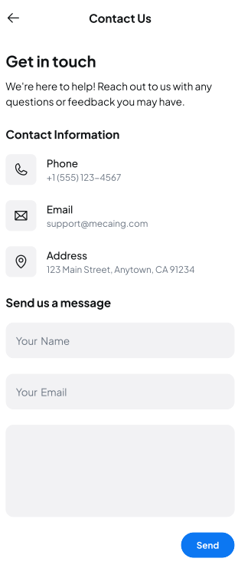
 | onLoad (Contact Us)
 |  |  |  | mostrar pantalla C3

 | onClick Your Name
 |  | Con esto usted ingresara su nombre para que se sepa la identidad del destinatario del correo |  | permanece en pantalla C3

 | onClick Your Message
 |  | Con esto usted podra enviar su comentario para que la empresa la pueda leer |  | permanece en pantalla C3

 | onLoad Phone
 |  | Aparece el numero al cual se podra comunicar por via telefonica |  | permanece en pantalla C3

 | onLoad Email
 |  | Aparece el correo electronico el cual se podra comunicar por via Email |  | permanece en pantalla C3

 | onLoad Address
 |  | Aparece la direccion la cual esta ubicada la empresa, para que se pueda comunicar personalmente |  | permanece en pantalla C3

 | onclick btn Send
 |  | Con este boton se enviara el comentario hacia el apartado de servicio al cliente de la empresa

APARTADO TECNICO

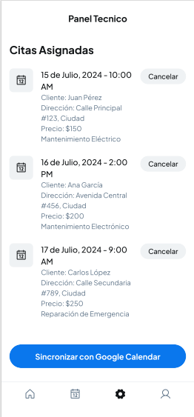
 | onLoad (Panel Tecnico)
 |  |  |  | mostrar pantalla PT1

 | onLoad Citas Asignadas
 |  | Con esto, el tecnico podra ver las citas las cuales tiene que hacer su mantenimiento

 | onClick Citas
 |  | Dependiendo las citas las cuales esten asignadas, el tecnico podra oprimirlas y podra ver los respectivos datos del servicio |  | permanece en pantalla PT1

 | onClick btn Cancelar
 |  | Con este boton usted podra cancelar la cita la cual el usuario agendó, se le notificara a este y se eliminara de la base de datos |  | permanece en pantala PT1

APARTADO ADMINISTRADOR | onClick btn Sincronizar Google Calendar
 |  | Con este boton se soncronizara con su Google Calendar de su dispositivo, para que asi pueda tener mas presentas sus citas y no tener tanto margen de error con ellas |  | permanece en pantalla PT1

APARTADO ADMINISTRADOR

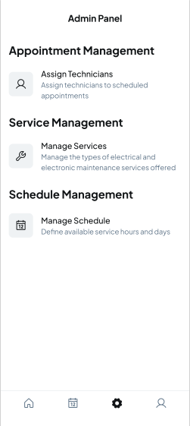
 | onLoad (Admin Panel)
 |  |  |  | mostrar pantalla AP1

 | onClick btn Appointment Management
 |  | Con este boton el tecnico podra gestionar las citas dependiendo el tipo de servicio que solicita el cliente |  | dirigir hacia pantalla GC2

 | onClick btn Service Management
 |  | Con este boton el tecnico mostrara en pantalla cuales son los servicio sdisponibles de la empresa |  | dirigir hacia pantalla SD2

 | onClick Schedule Management
 |  | Con este boton el tecnico podra gestionar los horarios el cual los tecnicos estan disponibles |  | dirigir hacia la antalla GH2
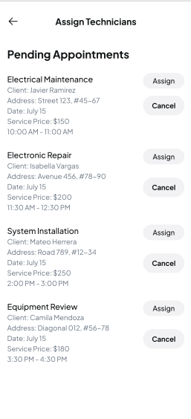
 | onLoad Assign Technicians
 |  |  |  | mostrar pantalla GC2

 | onClick btn assign
 |  | Con este boton el tecnico asignara el tipo de servicio que tiene por el momento |  | permanecer en pantalla GC2

 | onClick btn Cancelar
 |  | Con este boton usted podra cancelar la cita la cual usted agendó y se eliminara de la base de datos |  | permanece en pantala C2
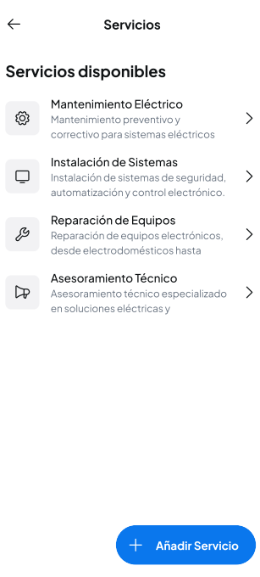
 | onLoad Servicios disponibles
 |  |  |  | mostrar pantalla SD2

 | onLoad Mantenimiento Electrico
 |  | Con este boton el tecnico enviara el tipo de servicio que estan disponibles, en este caso Mantenimiento Electrico |  | permanece en pantalla SD2

 | onLoad Instalacion de Sistemas
 |  | Con este boton el tecnico enviara el tipo de servicio que estan disponibles, en este caso Instalacion de sistemas |  | permanece en pantalla SD2

 | onLoad Reparacion de Equipos
 |  | Con este boton el tecnico enviara el tipo de servicio que estan disponibles, en este caso Reparacion de Equipos |  | permanece en pantalla SD2

 | onLoad Asesoramiento Tecnico
 |  | Con este boton el tecnico enviara el tipo de servicio que estan disponibles, en este caso Asesoramiento Tecnico |  | permanece en pantalla SD2

 | onLoad Añadir Servicio
 |  | Con este boton el tecnico podra añadir un servicio nuevo para que los clientes lo puedan adquirir |  | permanece en pantalla SD2
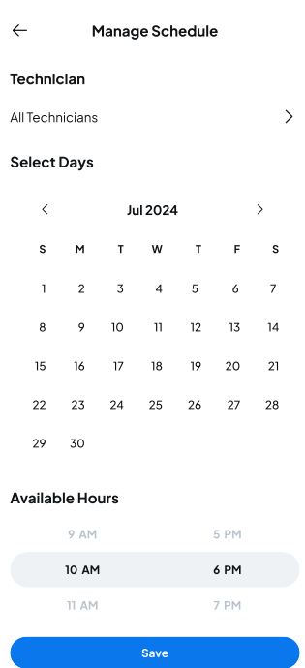
 | onLoad Manage Schedule
 |  |  |  | mostrar pantalla GH2

 | onClick All Technicians
 |  | Con este boton el tecnico superior enviara a otro tecnico para hacer el respectivo servicio |  | dirigir hacia pantalla GH3

 | onClick Select Days
 |  | Con este boton el tecnico mostrara que hora se encuentran disponibles los servicios |  | permanece en pantalla GH2

 | onClick Available Hours
 |  | Con este boton se gestiona la hora la cual estan disponlibles los tecnicos y servicios |  | permanece en pantalla GH2

 | onClick Save
 |  | Con este boton se guardaran los tipos de servicio que hizo el tecnico |  | dirigir hacia pantalla AP1

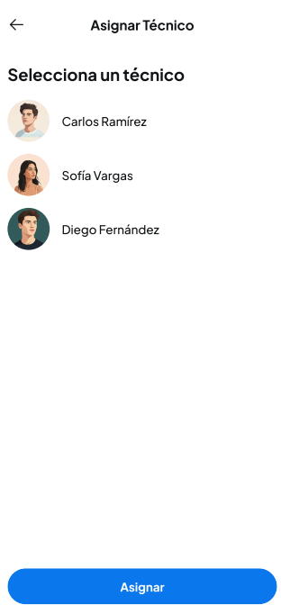
 | onLoad Asignar Tecnico
 |  |  |  | mostrar pantalla GH3

 | onClick Selecciona un tecnico
 |  | Con este boton, el tecnico superior elige que tecnico va a hacer el respectivo servicio |  | permanece en pantalla GH3

 | onClick Asignar
 |  | Con este boton se guardaran los cambios y se agendran en la base de datos |  | permanece en pantalla GH3

 | onClick Available Hours
 |  | Con este boton se gestiona la hora la cual estan disponlibles los tecnicos y servicios |  | permanece en pantalla GH3

